상품제안서
드리온 가정용 10.5W 충전기 (C포트) | 상품코드: F29779

 |  |  |  |  |  |  | 02-412-0044 | www.easy1.co.kr
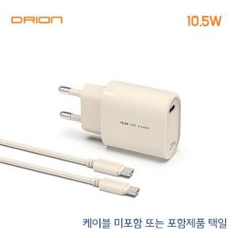

【상세/제작정보】 | ＊케이블미포함,포함 공급가 상이합니다. ＊케이블 미포함,포함 제품 선택해주세요

【인쇄/포장옵션】 | 레이저 / 시판박스

【공급단가】 | 수량 | 200~ | 500~ | 1,000~ | 3,000~ | 5,000~
*VAT별도 | 케이블 미포함 | 1,920원 | 1,880원 | 1,840원 | 1,800원 | 1,760원
 | 케이블 포함 | 2,280원 | 2,240원 | 2,180원 | 2,140원 | 2,090원

【상품 URL】 | https://dev.easy1.co.kr:443/src/goods_detail.php?gdno=29779

